상품제안서
버팔로아웃도어LED 랜턴(14구) | 상품코드: S13728

 |  |  |  |  |  |  | 02-713-8555 | www.synergygift.co.kr
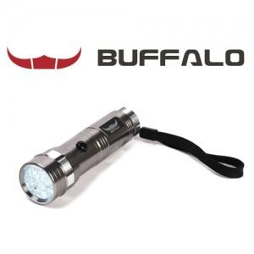

【상세/제작정보】 | 스티커부착가능(비용별도)

【인쇄/포장옵션】 | 기타 / 별도문의

【공급단가】 | 수량 | 30~ | 50~ | 100~ | 500~ | 1,000~
*VAT별도 | 단가 | 16,200원 | 15,600원 | 15,000원 | 14,400원 | 14,040원

【상품 URL】 | https://www.synergygift.co.kr:443/src/goods_detail.php?gdno=6563

